Offerte
 | Bestellung |  |  |  |  |  | Einfassung eckig

 | Offerte
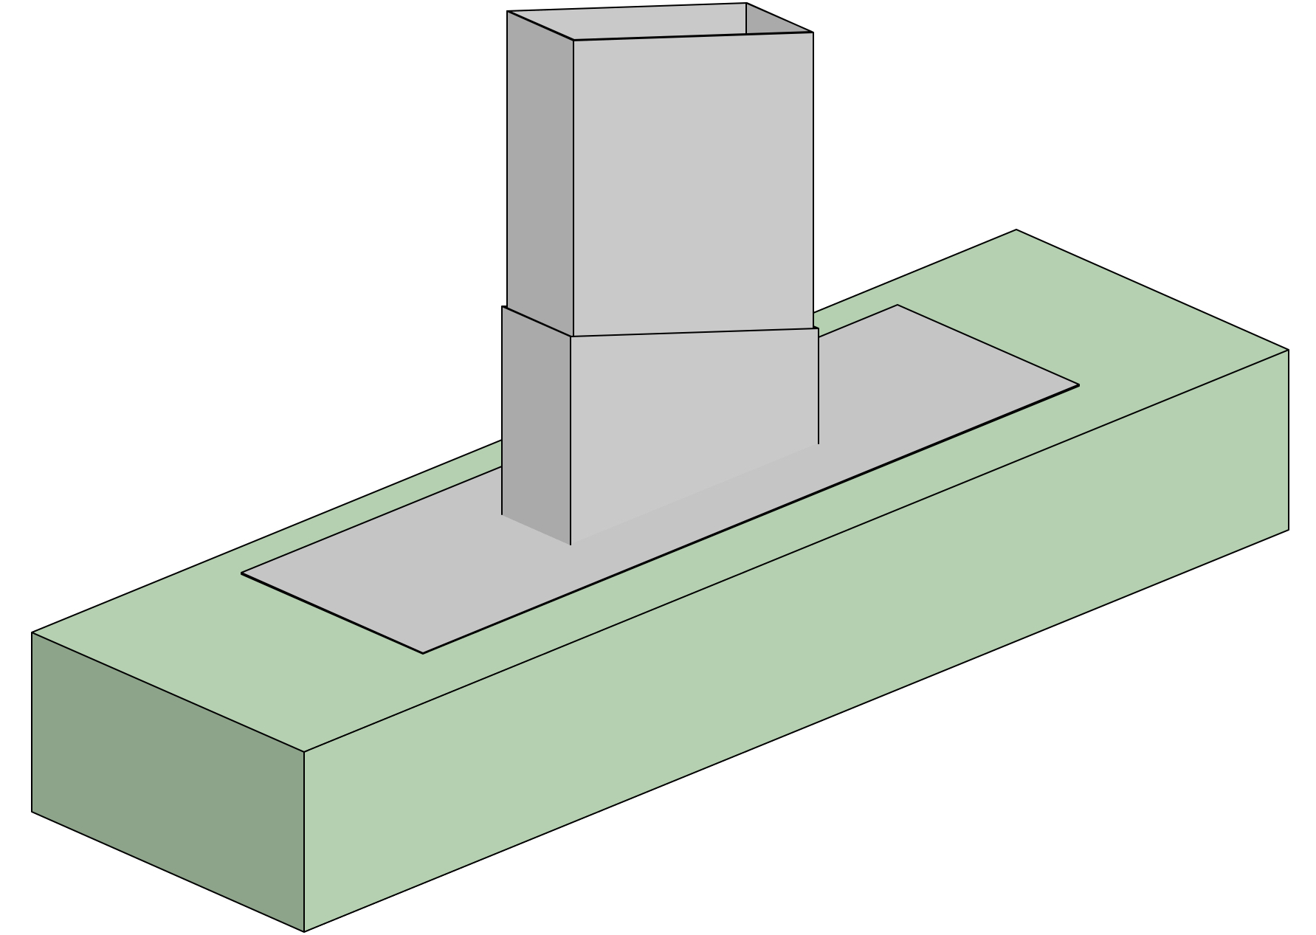
Firma:

Sachbearbeiter:

Kommission:

Datum: |  | 2024-03-22

 |  |  |  | Dimensionen:
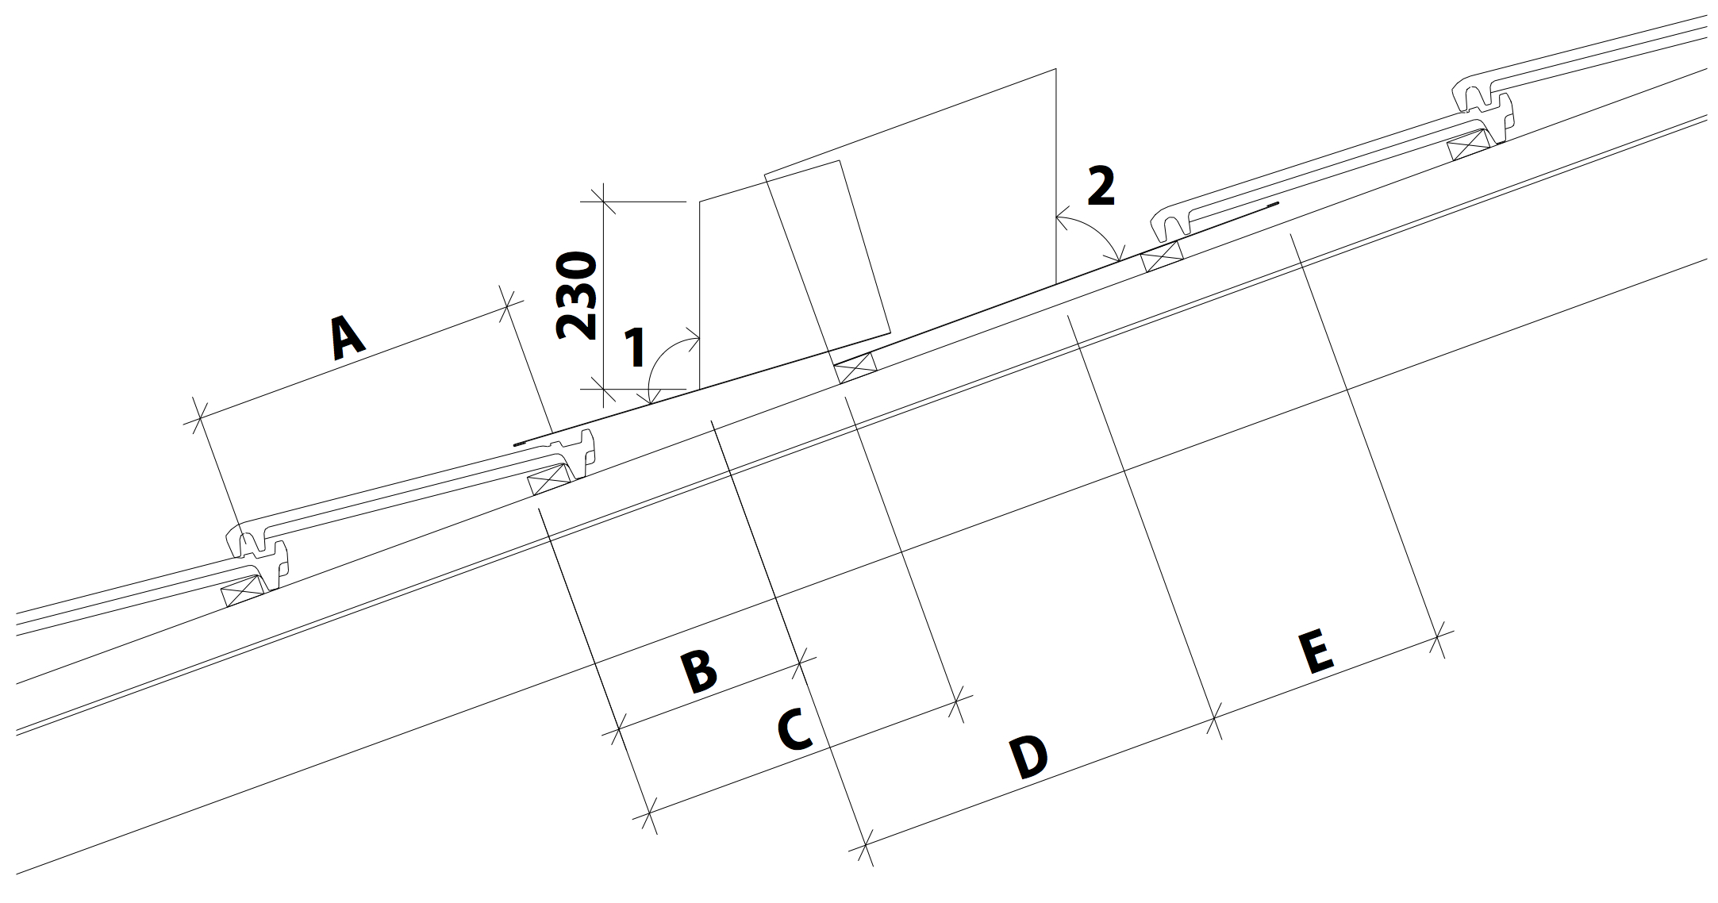
 |  |  |  | A: |  |  | B: |  |  | C:

 |  |  |  |  | min 40/max 400 |  |  | min 100/max 400 |  |  | min 100/max 400

 |  |  |  | D: |  |  | E:

 |  |  |  |  | min 100/max 400 |  |  | min 40/max 400

 |  |  |  | 1: |  |  | 2:

 |  |  |  |  | min 10/max 90 |  |  | min 10/max 90

Material: |  | RAL - Farbe: | Materialstärke: |  |  | Menge: |  |  | Höhe Stehbord:

Zubehör, Bemerkungen, Skizzen

